Hoja2
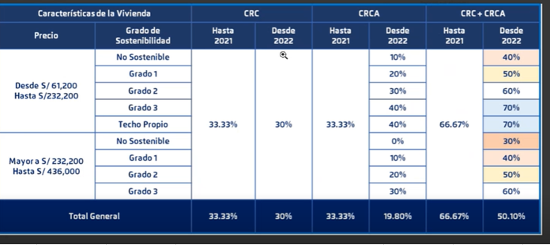
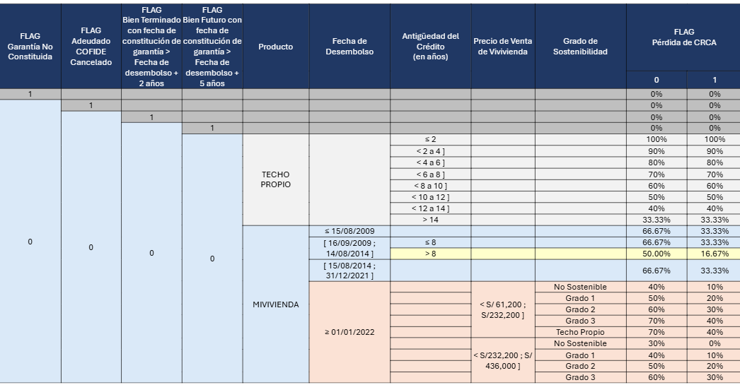

libname databricks odbc dsn='TuDSN' user='token' password='tu_token'; %let codmes = 202507; %let DBRICKS_MAX_TEXT = 128; %let usr = T04809; %let passw = Rvw$$2051sl; %let bd = BCPDW3; libname libdbtr odbc dsn="RBMSEG_SQLW" authdomain="DatabricksAuth" user=token dbmax_text=&DBRICKS_MAX_TEXT.; libname BCP "/sasdata01/RBM_SEG_DESA_01/giancarloHerrera/provisiones/data"; libname bcp1 "/sasdata01/RBM_SEG_DESA_04/T56309/Data/SSFF"; libname ods_v ORACLE user=&usr pass="&passw" path=BCPDW3 schema=ods_v; /* REVISIÓN DE ODS ods_v.hm_resumensaldo ods_v.md_relacionprestamogarantia ods_v.md_garantia ods_v.md_prestamo ods_v.md_solicitud_mic ods_v.md_clienteg94 */ proc sql outobs=11; select * from ods_v.md_clienteg94; quit; /*Se puede unir?*/ proc sql; create table MiVivienda_Garantias_0 as select distinct a.CODCLAVEOPECTA, a.codopecta, a.CODCLAVECIC, b.CODOPECTAGAR, c.TIPESTGAR, d.CODTIPPRESTAMO, d.FECDESEMBOLSOORIGINAL, input(compress(CODSOLICITUDPRESTAMO),10.) as CODSOLICITUDPRESTAMO_n, compress(NUMSOLICITUD) as NUMSOLICITUD, MTOBIENADQUIRIR, case when substr(CODSOLICITUDPRESTAMO,1,2)='CC' then 1 else 0 end as FLG_CC from ods_v.hm_resumensaldo a /*prueba colocando el where acá guillen ._. */ left join ods_v.md_relacionprestamogarantia b on a.CODCLAVEOPECTA = b.CODCLAVEOPECTA and b.FLGREGELIMINADO = 'N' left join ods_v.md_garantia c on b.CODOPECTAGAR = c.CODOPECTAGAR and c.FLGREGELIMINADO = 'N' left join ods_v.md_prestamo d on a.CODCLAVEOPECTA = d.CODCLAVEOPECTA left join ods_v.md_solicitud_mic e on input(compress(CODSOLICITUDPRESTAMO),10.) = e.CODSOLICITUD where a.codmes = &codmes. and a.codproducto in ('CPEHMM','CPEHMR','CPEHMV','CPEHTP','CPTM01','CPEHTR','CPEHMP') and d.CODTIPPRESTAMO in ('HBIV','HITP','HMIV','HSIV','HVIV','HTIV'); quit; proc sql; create table MiVivienda_Garantias_01 as select a.*, b.GRADO_SOSTENIBILIDAD from MiViviend

 | ods_v.md_prestamo | CODPRODUCTO | FECDESEMBOLSOORIGINAL | FECAPERTURA | MTOORIGINALPRESTAMO | PCTBONOSOSTENIBLEADICIONAL
 |  |  |  |  |  |  | ods_v.md_garantia | TIPGARANTIA
 |  |  |  |  |  | DESGRADOSOSTENIBILIDAD |  | tempgradosos

